상품제안서
천사날개 호신용경보기 호신용품 전자호루라기 경보움 경보기 | 상품코드: F27618

 |  |  |  |  |  |  | 02-412-0044 | www.easy1.co.kr
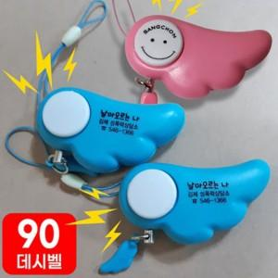

【상세/제작정보】 | 기본수량 미만 인쇄시 비용 추가. 스티커 제작 및 부착 시 별도문의.

【인쇄/포장옵션】 | 실크 / 포장불가능

【공급단가】 | 수량 | 100~ | 300~ | 500~ | 1,000~ | 3,000~
*VAT별도 | 단가 | 1,450원 | 1,430원 | 1,400원 | 1,340원 | 1,280원

【상품 URL】 | https://dev.easy1.co.kr:443/src/goods_detail.php?gdno=27618

